Cenário - Formulario e Login
Projeto: | Resenha
Grupo | Grupo 9
Analista: | Gabriel Ferraz, Vinicius Oliveira e Pedro Leiva
Data : | 2021-11-27
Versão: | 00.00.001

Caso de Teste: | Testar a aplicação de agendamentos do Resenha

Pré-Requisitos: | <Neste espaço você deve listar tudo aquilo que precisa ser preparado antes de começar a testar. Ex: Start no serviço>
Acessar a URL da aplicação Resenha.

 |  |  |  |  | Coluna opcional | Essas são apenas colunas de controle |  | Deve ter OU Print ou Log de Evidência
Id do TC | Cenário | Condição/Iteração com sistema | Massa de Teste | Esperado / Valor esperado | Print Screen da Tela Esperada | Status – Desenvolvimento | Status – Qualidade | PrintScreen Evidência | URL do Log de Evidência
Id1 | Teste Formulario/ Nome | Nome com no minino 3 letras | Teste de formulario do cadastro: nome aceita igual ou somente acima de 3 letras | campo validado com sucesso |  | OK |  | 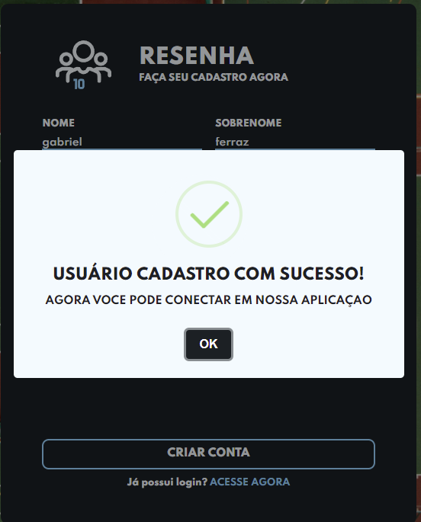
Id2 | Teste Formulario/ Nome | Nome com menos de 3 letras | Teste de formulario do cadastro: nome não aceita menos que 3 letras | campo invalido e com alerta de campo invalido |  | OK
Id3 | Teste Formulario/ Nome | Nome com no maximo 50 letras | Teste de formulario do cadastro: nome aceita igual ou somente abaixo de 50 letras | campo validado com sucesso |  | OK |  | 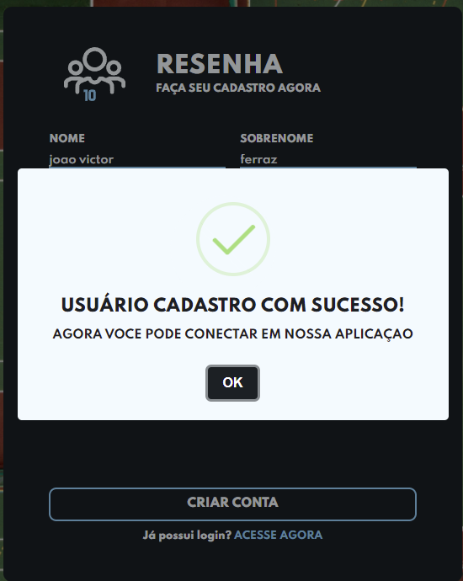
Id4 | Teste Formulario/ Nome | Nome com mais de 50 letras | Teste de formulario do cadastro: nome não aceita mais que 50 letras. | campo devera ser barrado |  | OK |  | 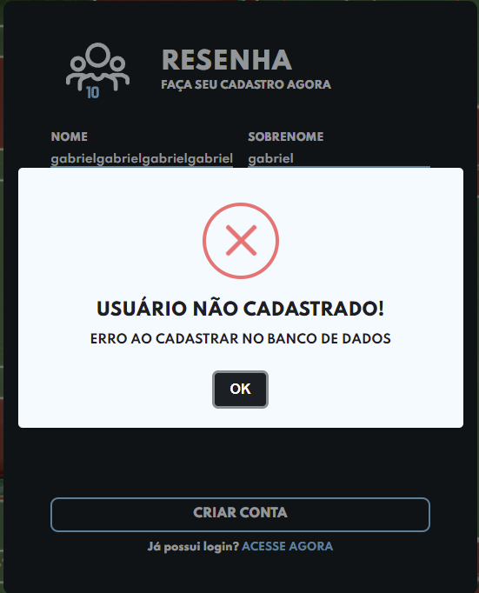
Id5 | Teste Formulario/ Nome | Nome não pode ter numero | Teste de formulario do cadastro: nome não aceita numero | campo invalido e com alerta de campo invalido |  | OK |  | 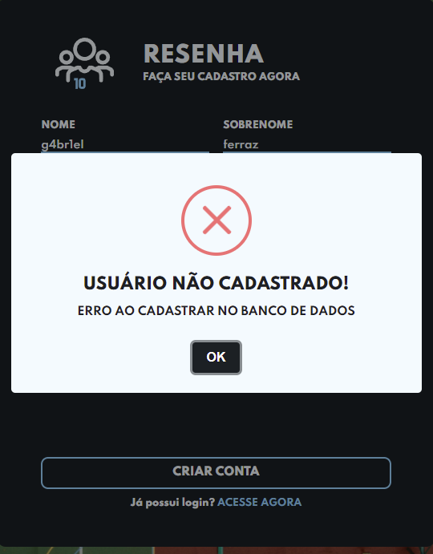
Id6 | Teste Formulario/ Sobrenome | Sobrenome com no minino 3 letras | Teste de formulario do cadastro: Sobrenome aceita igual ou somente acima de 3 letras | campo validado com sucesso |  | OK |  | 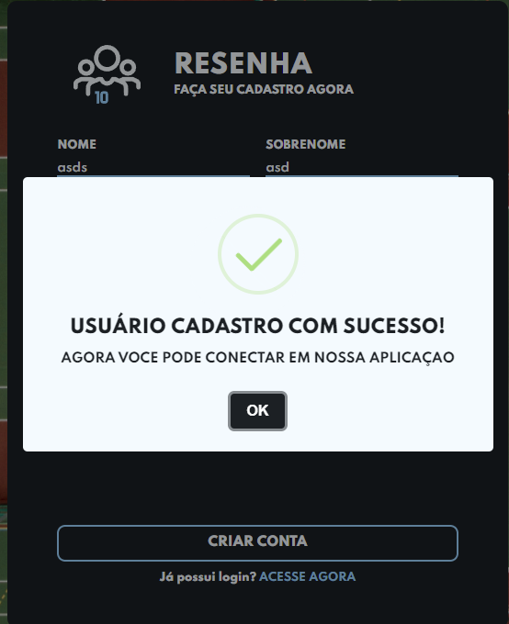
Id7 | Teste Formulario/ Sobrenome | Sobrenome com menos de 3 letras | Teste de formulario do cadastro: Sobrenome não aceita menos que 3 letras | campo invalido e com alerta de campo invalido |  | OK |  | 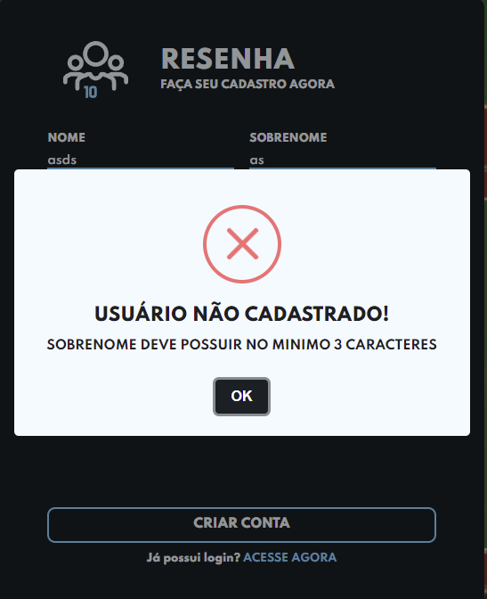
Id8 | Teste Formulario/ Sobrenome | Sobrenome com no maximo 25 letras | Teste de formulario do cadastro: nome aceita igual ou somente abaixo de 25 letras | campo validado com sucesso |  | OK |  | 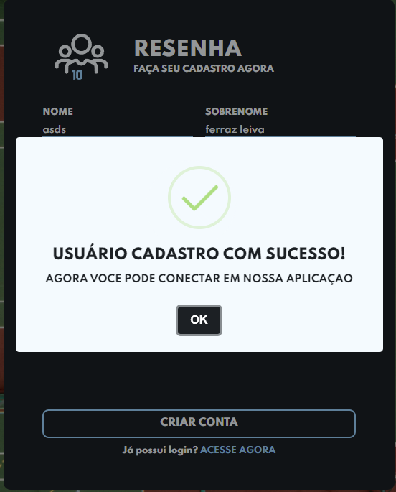
Id9 | Teste Formulario/ Sobrenome | Sobrenome com mais de 25 letras | Teste de formulario do cadastro: Sobrenome não aceita mais que 25 letras. | campo devera ser barrado |  | OK |  | 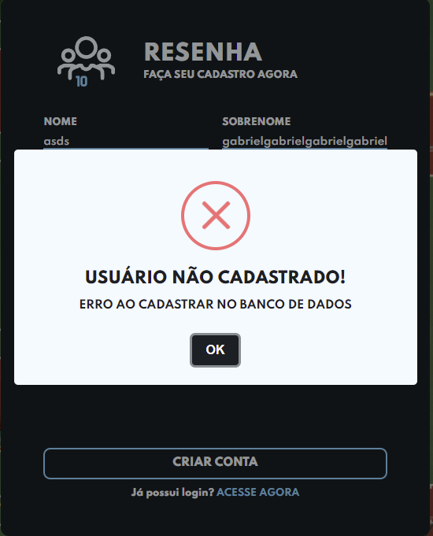
Id10 | Teste Formulario/ Sobrenome | Sobrenome não pode ter numero | Teste de formulario do cadastro: Sobrenome não aceita numero | campo invalido e com alerta de campo invalido |  | OK |  | 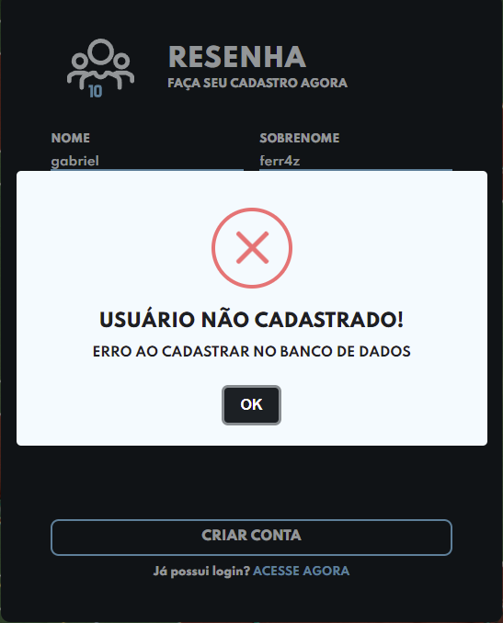
Id11 | Teste Formulario/ E-mail | E-mail tem que ter caracteres depois do @ | Teste de formulario do cadastro: E-mail tem que ter caracteres dps do @ | campo invalido e com input do erro |  | OK |  | 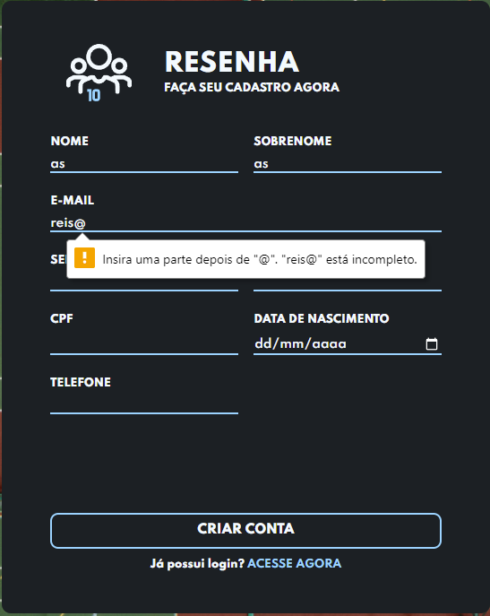
Id11 | Teste Formulario/ E-mail | E-mail tem que ter no minimo ou igual 12 caracteres | Teste de formulario do cadastro: E-mail aceita igual ou somente acima de 12 caracteres | campo validado com sucesso |  | OK |  | 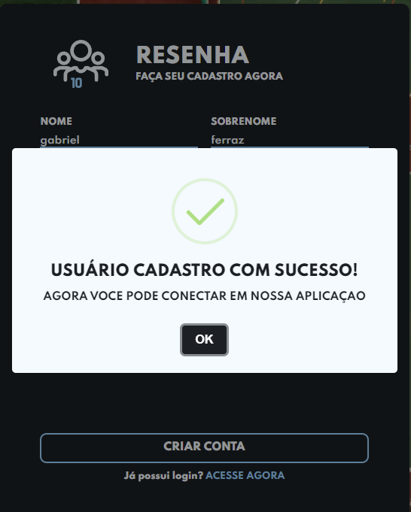
Id12 | Teste Formulario/ E-mail | E-mail com minimo de 12 caracteres | Teste de formulario do cadastro: E-mail não aceita menos que 12 caracteres | campo invalido e com input vermelho |  | OK |  | 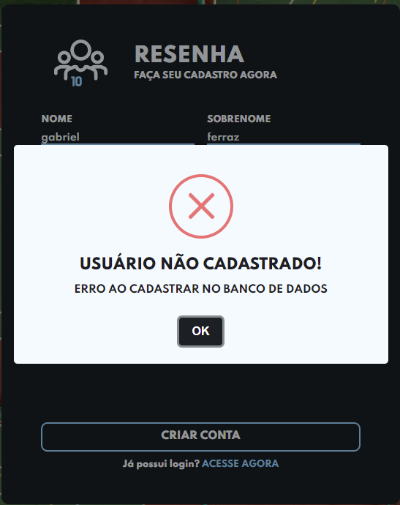
Id13 | Teste Formulario/ E-mail | E-mail tem que ter no maximo ou igual 60 caracteres | Teste de formulario do cadastro: E-mail aceita igual ou somente abaixo de 60 caracteres | campo validado com sucesso |  | OK |  | 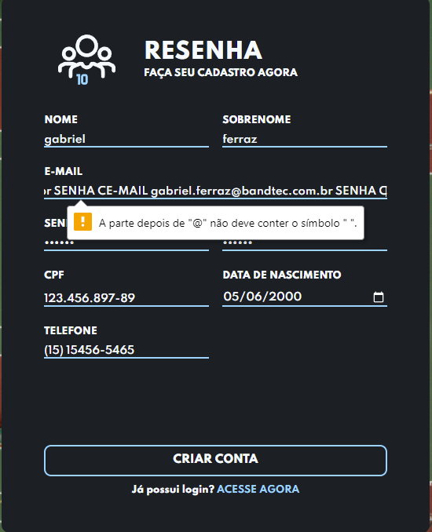
Id14 | Teste Formulario/ E-mail | E-mail com mais de 60 caracteres | Teste de formulario do cadastro: E-mail não aceita mais que 60 letras. | campo devera ser barrado |  | OK |  | 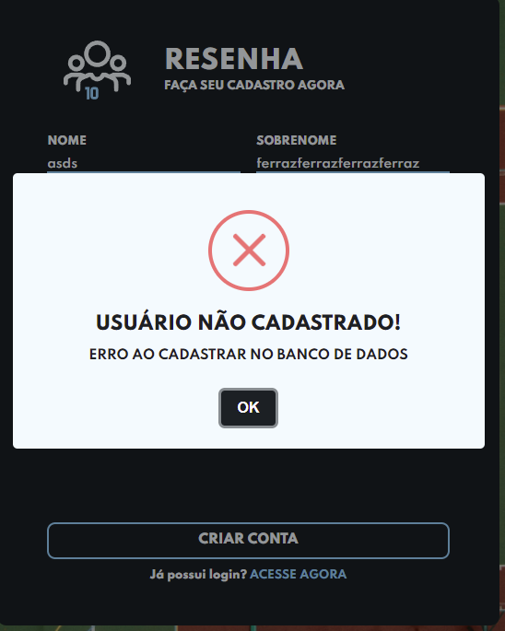
Id15 | Teste Formulario/ Senha | senha com no minino 6 caracteres | Teste de formulario do cadastro: Senha aceita igual ou somente acima de 6 caracteres | campo validado com sucesso |  | OK
Id16 | Teste Formulario/ Senha | Senha com menos de 6 caracteres | Teste de formulario do cadastro: Senha não aceita menos que 6 caracteres | campo invalido e com alerta de campo invalido |  | OK |  | 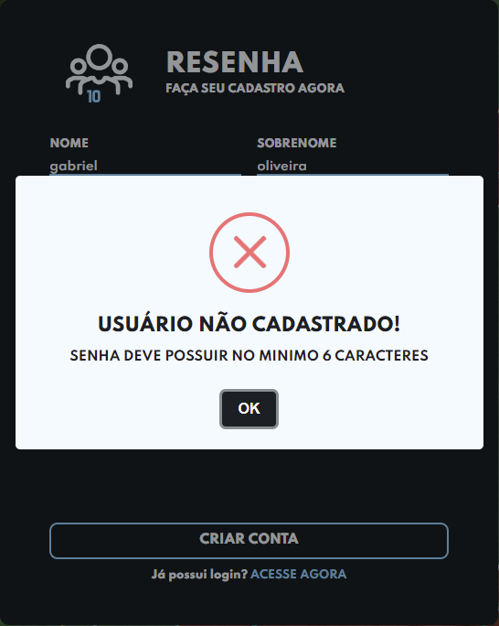
Id17 | Teste Formulario/ Senha | Confirmar senha com no minino 6 caracteres | Teste de formulario do cadastro: Confirmar senha aceita igual ou somente acima de 6 caracteres | campo validado com sucesso |  | OK |  | 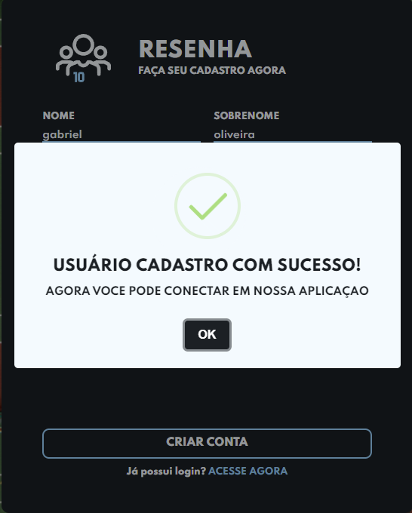
Id19 | Teste Formulario/ CPF | CPF com no minino 11 numeros | Teste de formulario do cadastro: CPF aceita somente 11 numeros | campo validado com sucesso |  | OK
Id20 | Teste Formulario/ CPF | CPF com menos de 11 caracteres | Teste de formulario do cadastro: CPF não aceita menos que 11 numeros | campo invalido e com alerta de campo invalido |  | OK |  | 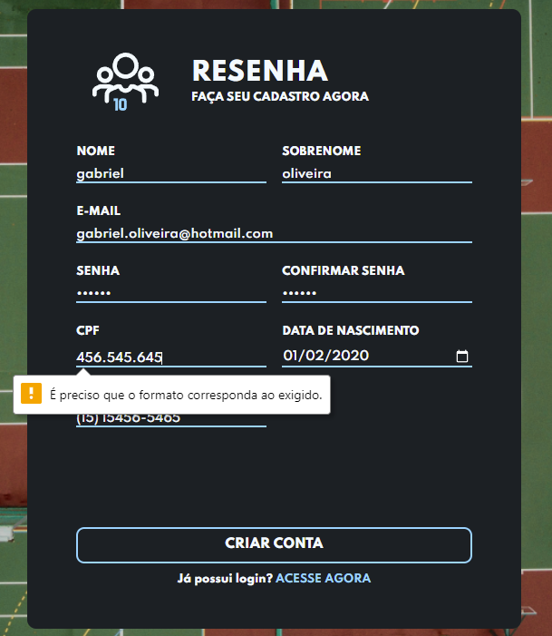
Id21 | Teste Formulario/ CPF | CPF com mais de 11 numeros | Teste de formulario do cadastro: CPF com mais de 11 numeros | campo invalido e com alerta de campo invalido |  | OK
Id22 | Teste Formulario/ CPF | CPF não aceita letras vai dar campo invalido | Teste de formulario do cadastro: CPF não aceita letras | campo invalido e com alerta de campo invalido |  | OK |  | 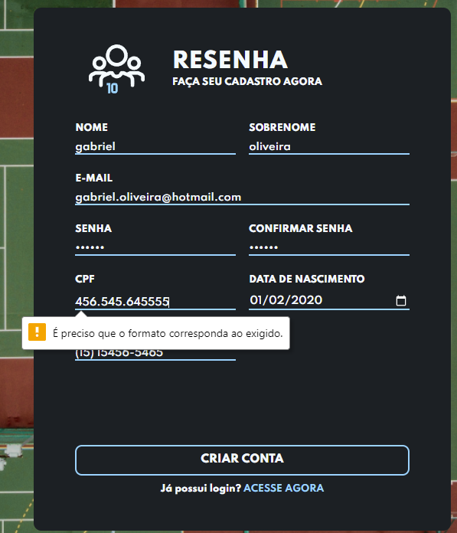
Id23 | Teste Formulario/ CPF | CPF não aceita caracteres especiais vai dar campo invalido | Teste de formulario do cadastro: CPF não aceita caracteres especiais se não vai dar campo invalido | campo invalido e com alerta de campo invalido |  | OK
Id24 | Teste Formulario/ numero de telefone | Numero de telefone aceita somente 11 numeros | Teste de formulario do cadastro: Numero de telefone aceita somente 11 numeros | campo validado com sucesso |  | OK
Id25 | Teste Formulario/ numero de telefone | Numero de telefone menor que 11 numeros não aceita | Teste de formulario do cadastro: Numero de telefone não aceita menos que 11 numeros | campo invalido e com alerta de campo invalido |  | OK |  | 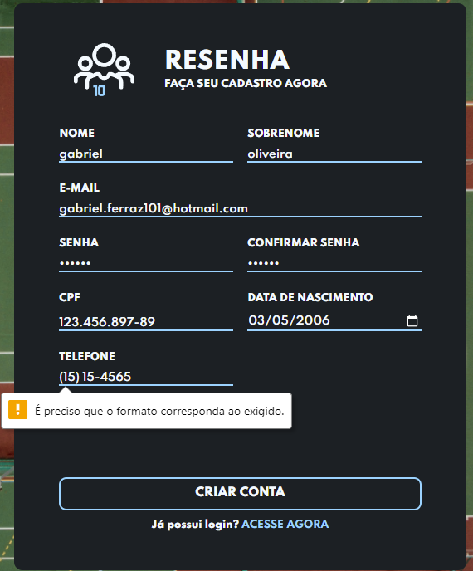
Id26 | Teste Formulario/ numero de telefone | Numero de telefone não aceita mais que 11 numeros | Teste de formulario do cadastro: Numero de telefone não aceita mais que 11 numeros | campo invalido e com alerta de campo invalido |  | OK
Id27 | Teste Formulario/ numero de telefone | Numero de telefone não aceita letras nem caracteres especiais | Teste de formulario do cadastro: Numero de telefone não aceita letras e nem caracteres especiais | campo invalido e com alerta de campo invalido |  | OK
Id28 | Teste Formulario/ botão criar conta | Botão de criar conta faz a Validação dos campos para verificar se todos estão certos | Teste de formulario do Botão criar conta: Valida se todos os campos estão certos | campo validado com sucesso |  | OK
Id29 | Teste Formulario/ botão criar conta | Botão de criar conta verifica se tem algum campo não preenchido | Teste de formulario do Botão criar conta: Valida se tem algum campo não preenchido | campo não preenchido e com alerta de campo invalido |  | OK |  | 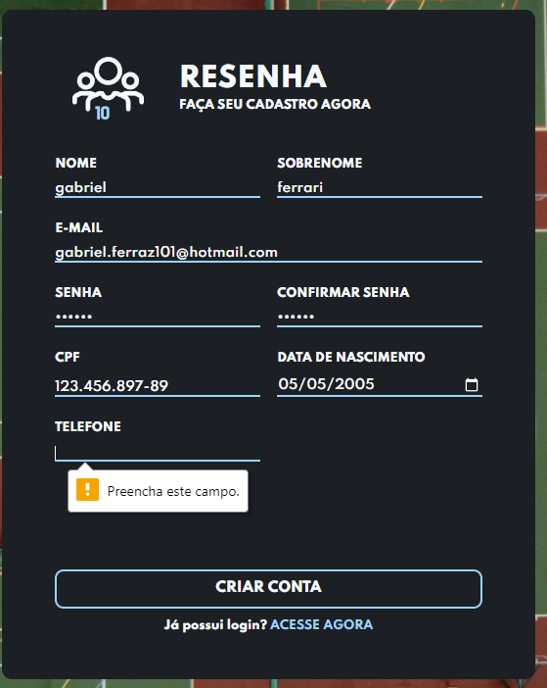
Id30 | Teste Login/ E-mail | Verifica se o campo esta cadastrado no banco de dados | Teste de Login: Valida se o e-mail esta cadastrado no Banco | campo validado com sucesso |  | OK |  | 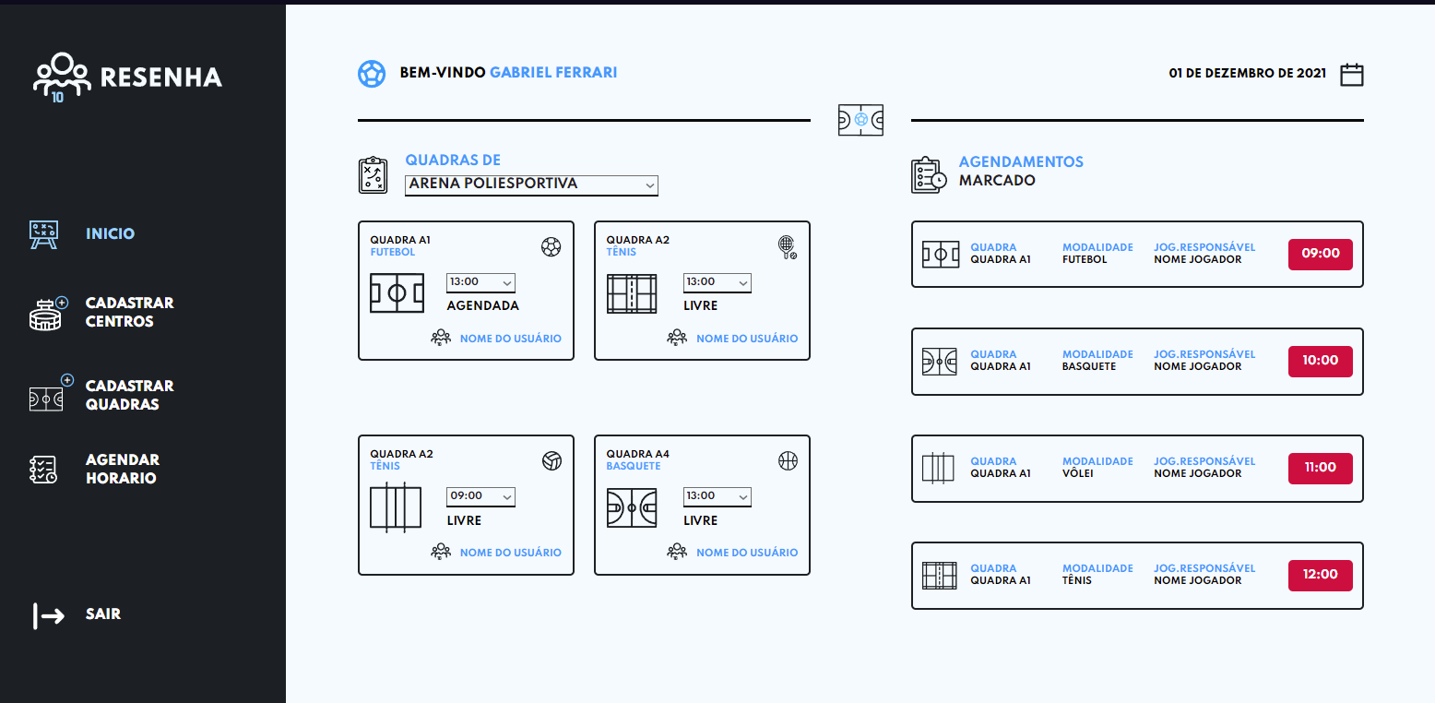
Id31 | Teste Login/ E-mail | Verifica se o campo e-mail não esta cadastrado no banco de dados | Teste de Login: Valida se o e-mail não esta cadastrado no Banco | campo não preenchido e com alerta de campo invalido |  | OK |  | 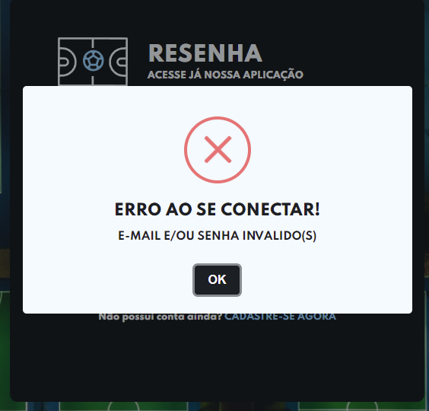
Id32 | Teste Login/ E-mail | Verifica se o campo e-mail foi preenchido | Teste de Login: Valida se o campo e-mail foi preechido | campo validado com sucesso |  | OK
Id33 | Teste Login/ E-mail | Verifica se o campo e-mail não foi preenchido | Teste de Login: Valida se o campo e-mail não foi preechido | campo não preenchido e com alerta de campo invalido |  | OK
Id34 | Teste Login/ Senha | Verifica se o campo esta cadastrado no banco de dados | Teste de senha: Valida se a senha esta cadastrada no Banco | campo validado com sucesso |  | OK
Id35 | Teste Login/ Senha | Verifica se o campo senha não esta cadastrado no banco de dados | Teste de Login: Valida se a senha não esta cadastrada no Banco | campo invalido e com alerta de campo invalido |  | OK |  | 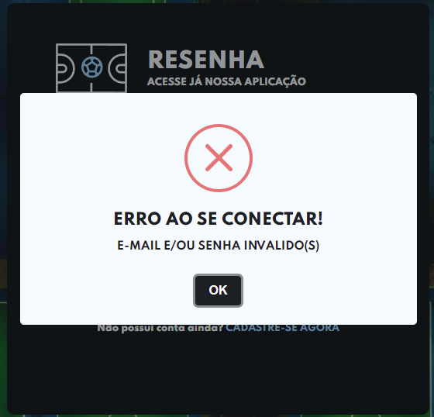
Id36 | Teste Login/ Senha | Verifica se o campo senha foi preenchido | Teste de Login: Valida se o campo senha foi preechido | campo validado com sucesso |  | OK |  | 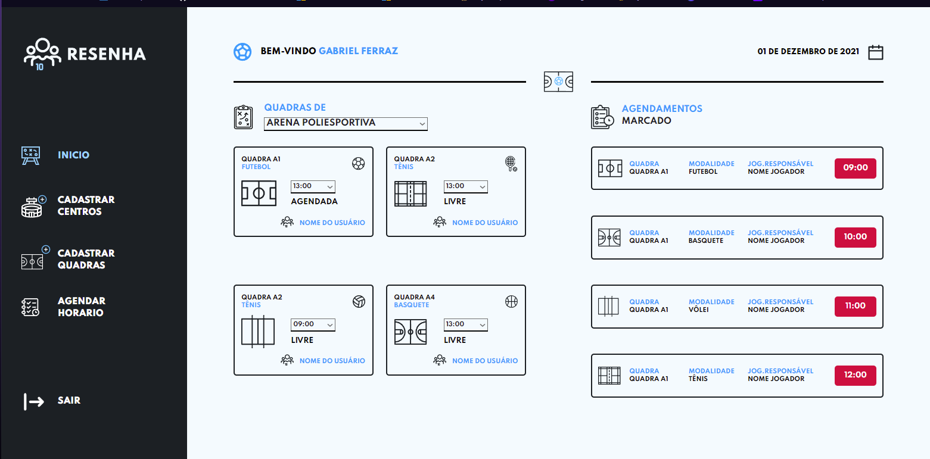
Id37 | Teste Login/ Senha | Verifica se o campo e-mail não foi preenchido | Teste de Login: Valida se o campo senha não foi preechido | campo não preenchido e com alerta de campo invalido |  | OK
Id38 | Teste Formulario/ botão Login | Botão de Login faz a Validação dos campos para verificar se todos estão certos | Teste de formulario do Botão Login: Valida se tem algum campo não preenchido | campo validado com sucesso |  | OK
Id39 | Teste Formulario/ botão criar conta | Botão de Login verifica se tem algum campo não preenchido | Teste de formulario do Botão Login: Valida se tem algum campo não preenchido | campo não preenchido e com alerta de campo invalido |  | OK

Tester: | Gabriel Ferraz
Data de homologação: | 2021-11-28

Cenário Aplicação Menu Lateral
Projeto: | Resenha
Grupo | Grupo 9
Analista: | Gabriel Ferraz
Data : | 2021-11-16
Versão: | 00.00.001

Caso de Teste: | Testar a aplicação de agendamentos do Resenha

Pré-Requisitos: | <Neste espaço você deve listar tudo aquilo que precisa ser preparado antes de começar a testar. Ex: Start no serviço>
Acessar a URL da aplicação Resenha.

 |  |  |  |  | Coluna opcional | Essas são apenas colunas de controle |  | Deve ter OU Print ou Log de Evidência
Id do TC | Cenário | Condição/Iteração com sistema | Massa de Teste | Esperado / Valor esperado | Print Screen da Tela Esperada | Status – Desenvolvimento | Status – Qualidade | PrintScreen Evidência | URL do Log de Evidência
Id1 | Teste Aplicação Menu Lateral / Botão inicio | Verificar se o Botão inicio esta funcionando | Teste menu lateral: Verificar se o botão inicio esta funcionando | Botão volta para a area inicio da aplicação |  | OK |  | 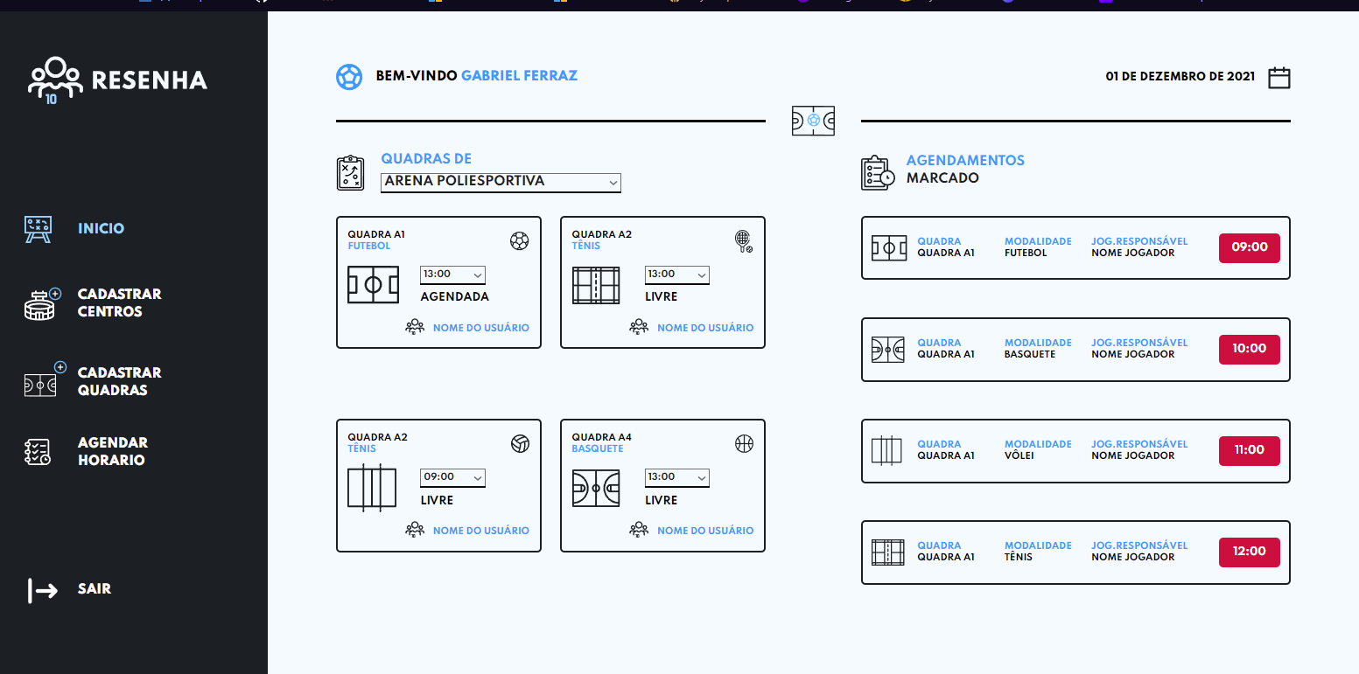
Id2 | Teste Aplicação Menu Lateral / Botão Agendar horario | Verificar se o Botão Agendar Horario esta funcionando | Teste menu lateral: Verificar se o botão agendar horario esta funcionando corretamente | Botão volta para a area agendar horario da aplicação |  | OK |  | 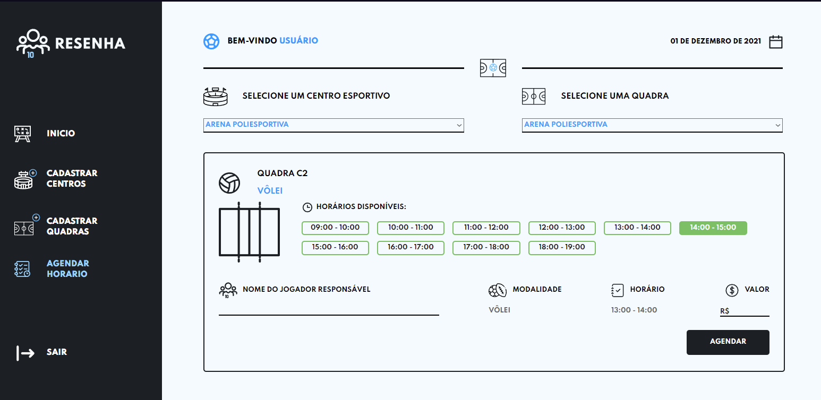
Id3 | Teste Aplicação Menu Lateral / Botão Cadastrar Centros | Verificar se o Botão Cadastrar Centros esta funcionando | Teste menu lateral: Verificar se o botão cadastrar centros esta funcionando corretamente | Botão volta para a area cadastrar centros da aplicação |  | OK |  | 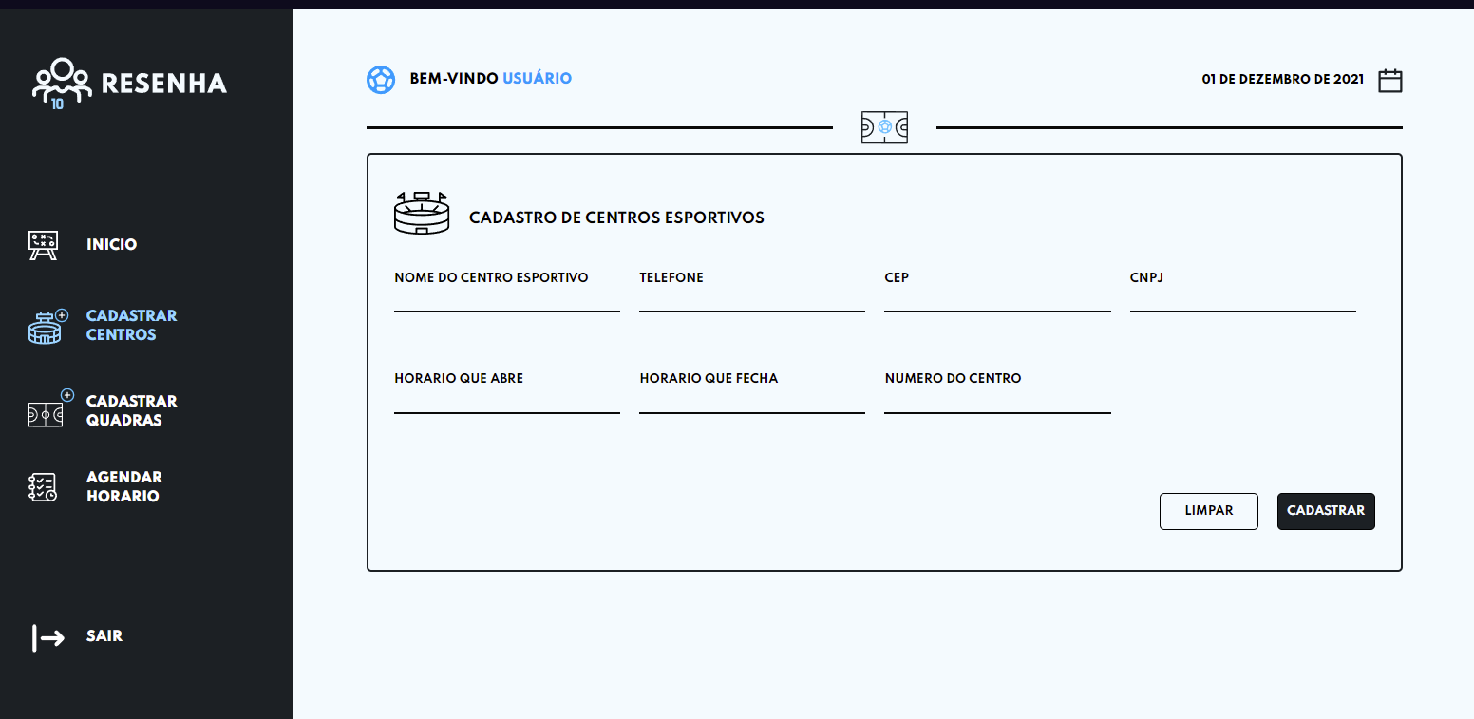
Id4 | Teste Aplicação Menu Lateral / Botão Cadastrar Quadras | Verificar se o Botão Cadastrar Quadras esta funcionando | Teste menu lateral: Verificar se o botão cadastrar quadras esta funcionando corretamente | Botão volta para a area cadastrar quadras da aplicação |  | OK |  | 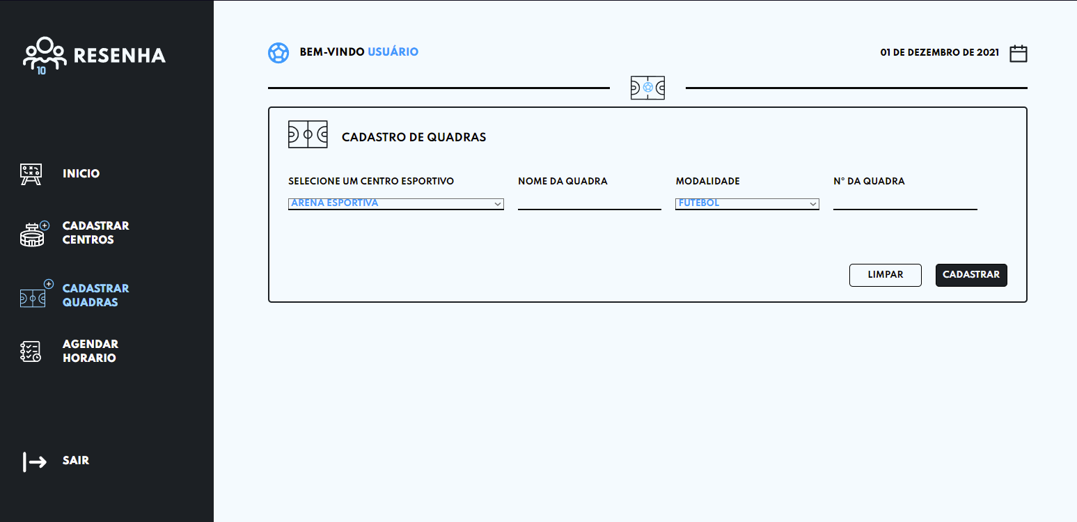
Id5 | Teste Aplicação Menu Lateral / Botão Sair | Verificar se o Botão sair esta funcionando | Teste menu lateral: Verificar se o botão sair esta funcionando corretamente | Botão sair sai da aplicação e vai para o Login do Usuario |  | OK |  | 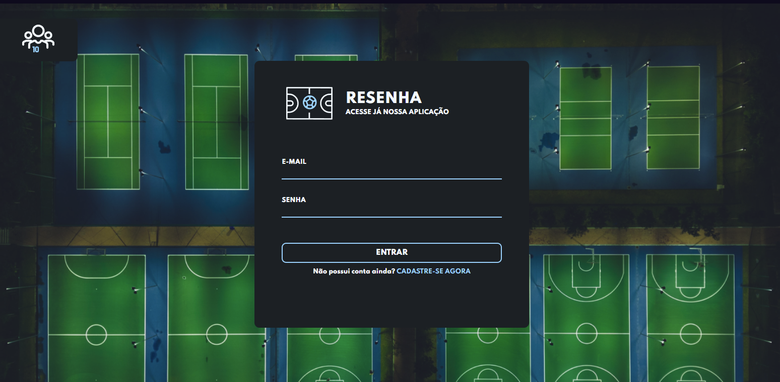

Tester: | Gabriel Ferraz
Data de homologação: | 2021-11-28

Cenario Aplicação Inicio
Projeto: | Resenha
Grupo | Grupo 9
Analista: | Gabriel Ferraz
Data : | 2021-11-16
Versão: | 00.00.001

Caso de Teste: | Testar a aplicação de agendamentos do Resenha

Pré-Requisitos: | <Neste espaço você deve listar tudo aquilo que precisa ser preparado antes de começar a testar. Ex: Start no serviço>
Acessar a URL da aplicação Resenha.

 |  |  |  |  | Coluna opcional | Essas são apenas colunas de controle |  | Deve ter OU Print ou Log de Evidência
Id do TC | Cenário | Condição/Iteração com sistema | Massa de Teste | Esperado / Valor esperado | Print Screen da Tela Esperada | Status – Desenvolvimento | Status – Qualidade | PrintScreen Evidência | URL do Log de Evidência
Id1 | Teste Aplicação Inicio | Verificar se o Botão escolher quadra esportivas esta funcionando | Teste aplicação inicio: Verificar se o botão escolher quadras aperece as opções de quadras esportivas | Aparece as quadras esportivas assim que clica no botão de quadras |  | OK |  | 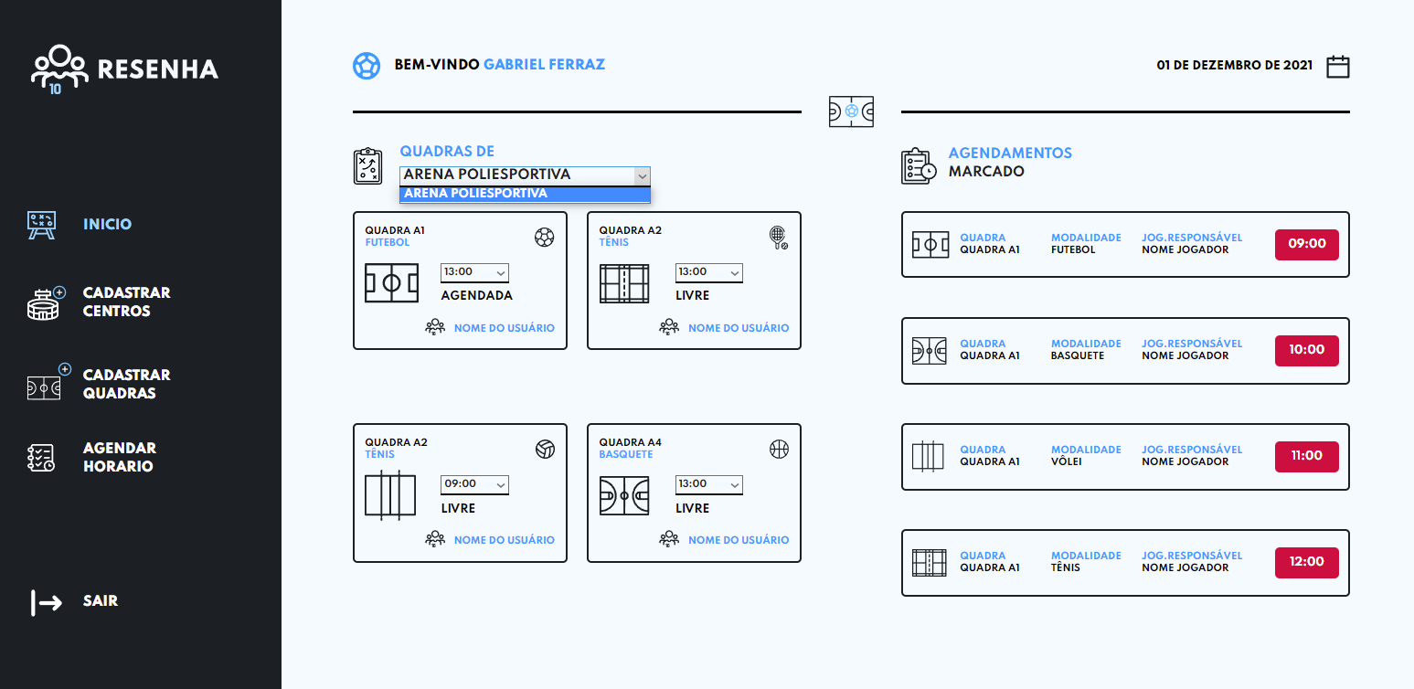
Id3 | Teste Aplicação Inicio | Verificar se o Botão escolher horario das quadras esta funcionando | Teste aplicação inicio: Verificar se o botão escolher horario aperece as opções de horarios disponiveis | Aparecer os horarios assim que clica no botão de horarios, botão validado com sucesso |  | OK |  | 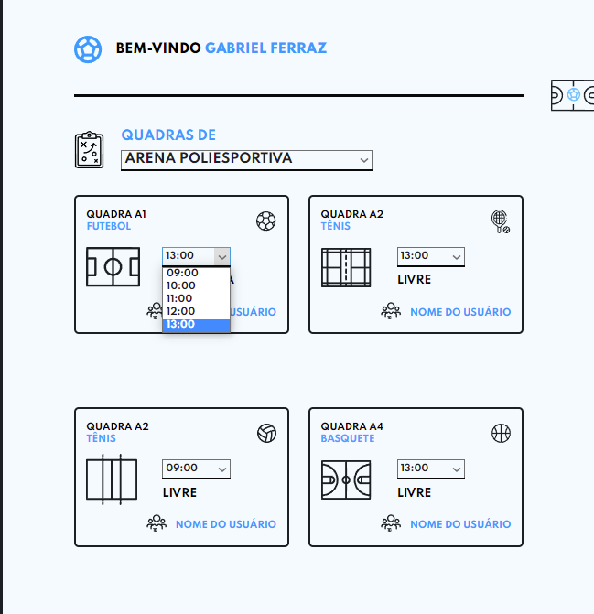

Tester: | Gabriel Ferraz
Data de homologação: | 2021-11-28

Cenario aplicacação Centros
Projeto: | Resenha
Grupo | Grupo 9
Analista: | Gabriel Ferraz
Data : | 2021-11-16
Versão: | 00.00.001

Caso de Teste: | Testar a aplicação de agendamentos do Resenha

Pré-Requisitos: | <Neste espaço você deve listar tudo aquilo que precisa ser preparado antes de começar a testar. Ex: Start no serviço>
Acessar a URL da aplicação Resenha.

 |  |  |  |  | Coluna opcional | Essas são apenas colunas de controle |  | Deve ter OU Print ou Log de Evidência
Id do TC | Cenário | Condição/Iteração com sistema | Massa de Teste | Esperado / Valor esperado | Print Screen da Tela Esperada | Status – Desenvolvimento | Status – Qualidade | PrintScreen Evidência | URL do Log de Evidência
Id1 | Teste Aplicação Cadastrar Centros | Verificar se o campo nome do centro esportivo esta disponivel para escrever | Teste aplicação Cadastrar Centros: Verificar se o campo nome esta disponivel para escrever | campo escrevendo validado com sucesso |  | OK |  | 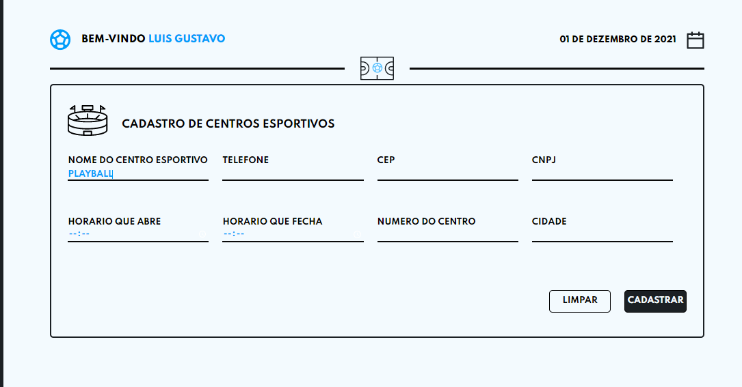
Id2 | Teste Aplicação Cadastrar Centros | Verificar se o campo telefone do centro esportivo esta disponivel para escrever | Teste aplicação Cadastrar Centros: Verificar se o campo telefone esta disponivel para escrever | campo escrevendo validado com sucesso |  | OK |  | 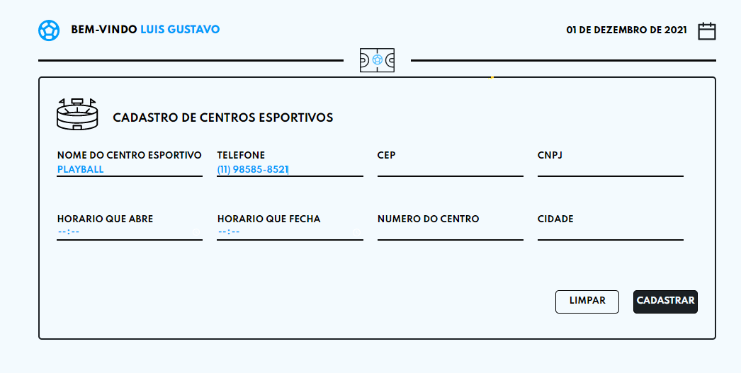
Id3 | Teste Aplicação Cadastrar Centros | Verificar se o campo CEP do centro esportivo esta disponivel para escrever | Teste aplicação Cadastrar Centros: Verificar se o campo CEP esta disponivel para escrever | campo escrevendo validado com sucesso |  | OK |  | 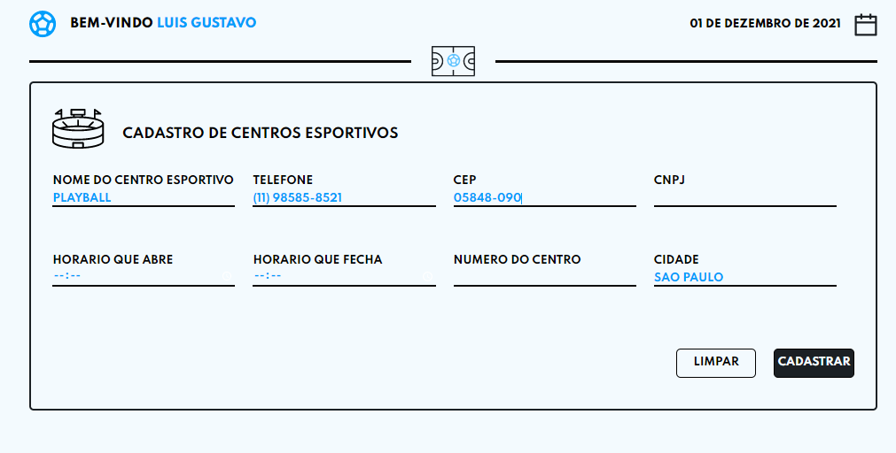
Id4 | Teste Aplicação Cadastrar Centros | Verificar se o campo CNPJ do centro esportivo esta disponivel para escrever | Teste aplicação Cadastrar Centros: Verificar se o campo CNPJ esta disponivel para escrever | campo escrevendo validado com sucesso |  | OK |  | 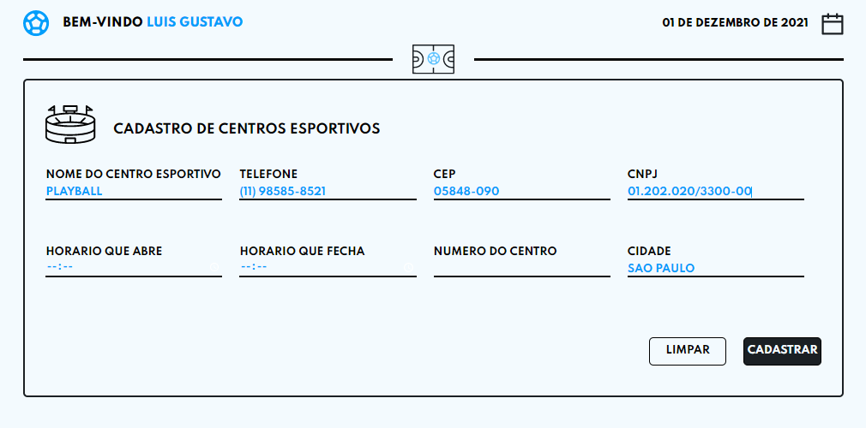
Id5 | Teste Aplicação Cadastrar Centros | Verificar se o campo Horario que Abre do centro esportivo esta disponivel para escrever | Teste aplicação Cadastrar Centros: Verificar se o campo Horario que abre esta disponivel para escrever | campo escrevendo validado com sucesso |  | OK |  | 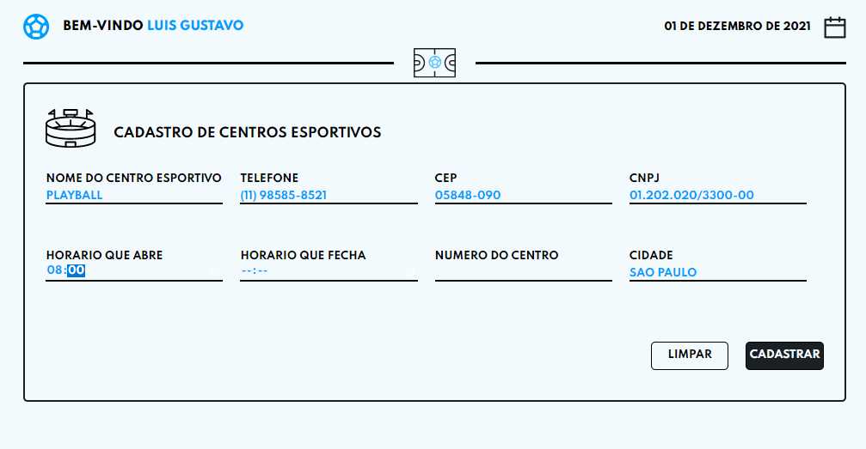
Id6 | Teste Aplicação Cadastrar Centros | Verificar se o campo Horario que Fecha do centro esportivo esta disponivel para escrever | Teste aplicação Cadastrar Centros: Verificar se o campo Horario que fecha esta disponivel para escrever | campo escrevendo validado com sucesso |  | OK |  | 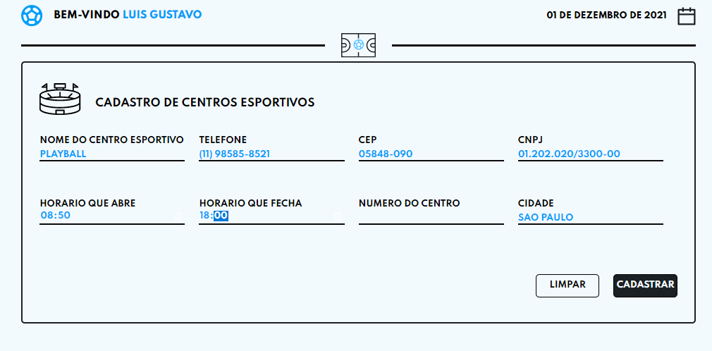
Id7 | Teste Aplicação Cadastrar Centros | Verificar se o campo Numero do centro esportivo esta disponivel para escrever | Teste aplicação Cadastrar Centros: Verificar se o campo numero do campo esta disponivel para escrever | campo escrevendo validado com sucesso |  | OK |  | 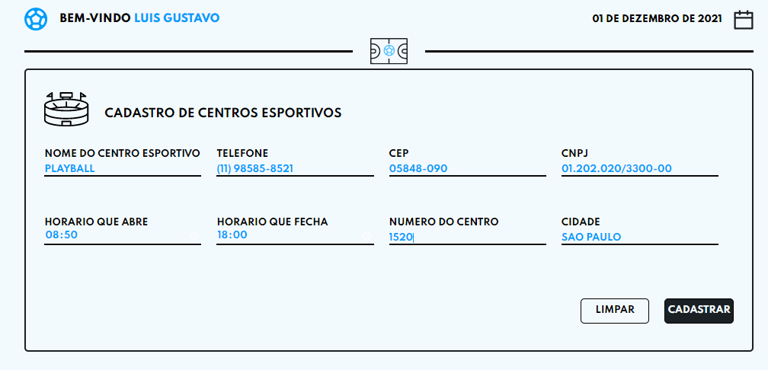
Id8 | Teste Aplicação Cadastrar Centros | Verificar se o campo Cidade do centro esportivo esta disponivel para escrever | Teste aplicação Cadastrar Centros ; Verificar se o campo Cidade do campo esta disponivel para escrever | campo escrevendo validado com sucesso |  | OK |  | 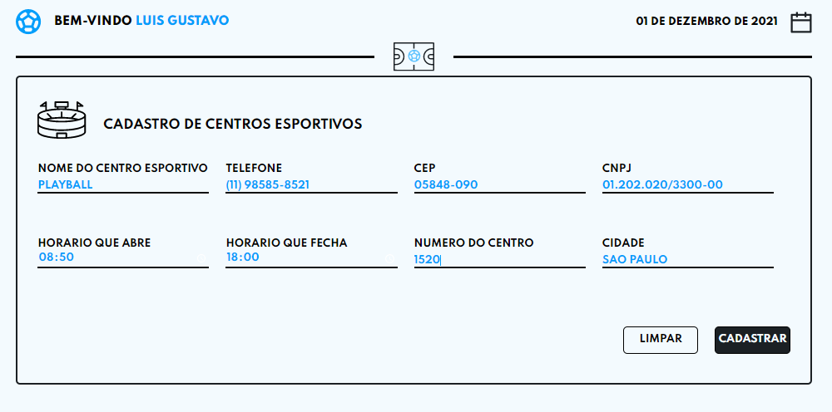
Id9 | Teste Aplicação Cadastrar Centros | Verificar se o botão Limpar do centro esportivo esta limpando os campos caso tenha errado | Teste aplicação Cadastrar Centros: Verificar se o botão Limpar do centro esportivo esta limpando os campos | Botão Limpar validado com sucesso |  | OK |  | 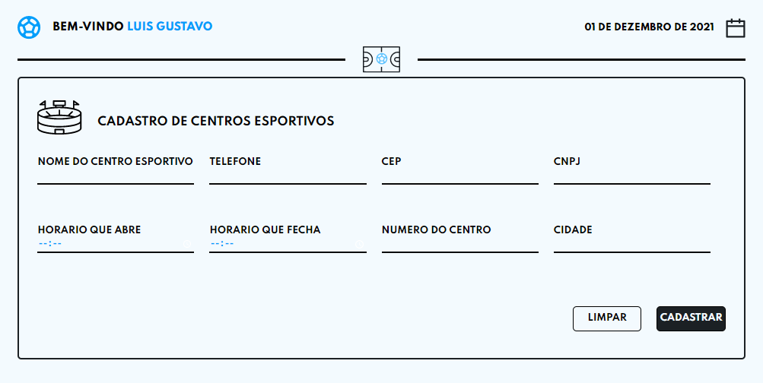
Id10 | Teste Aplicação Cadastrar Centros | Verificar se o botão Cadastrar Centros esta cadastrando os dados dos centros com sucesso | Teste aplicação Cadastrar Centros: Verificar se o botão Cadastrar esta cadastrando os dados | Botão Cadastrar validado com sucesso |  | OK |  | 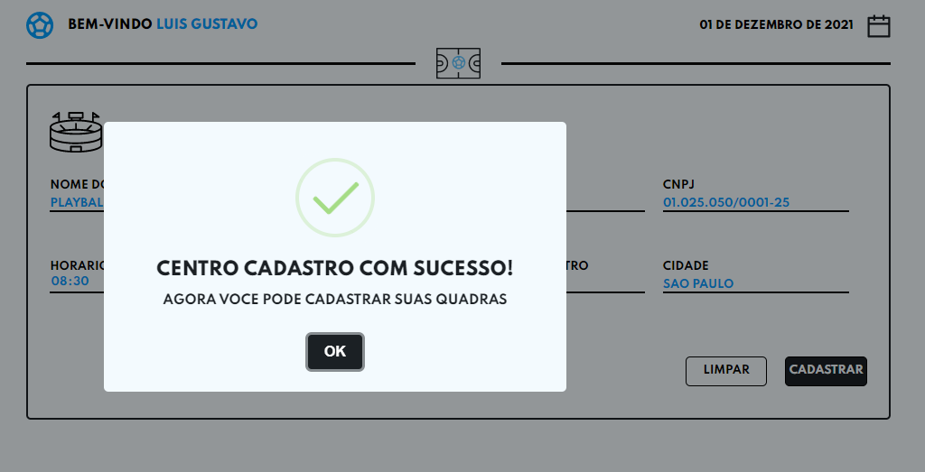

Tester: | Gabriel Ferraz e Vinicius Oliveira
Data de homologação: | 2021-11-30

Cenario aplicacação Quadras
Projeto: | Resenha
Grupo | Grupo 9
Analista: | Gabriel Ferraz
Data : | 2021-11-16
Versão: | 00.00.001

Caso de Teste: | Testar a aplicação de agendamentos do Resenha

Pré-Requisitos: | <Neste espaço você deve listar tudo aquilo que precisa ser preparado antes de começar a testar. Ex: Start no serviço>
Acessar a URL da aplicação Resenha.

 |  |  |  |  | Coluna opcional | Essas são apenas colunas de controle |  | Deve ter OU Print ou Log de Evidência
Id do TC | Cenário | Condição/Iteração com sistema | Massa de Teste | Esperado / Valor esperado | Print Screen da Tela Esperada | Status – Desenvolvimento | Status – Qualidade | PrintScreen Evidência | URL do Log de Evidência
Id1 | Teste Aplicação Cadastrar Quadras | Verificar se o botão centro esportivo esta mostrando as quadras disponiveis para cadastrar | Teste aplicação Cadastrar Quadras: verificar se o botão quadra esportiva esta mostrando as quadras disponiveis | Botão selecione um centro esportivo esta funcionando com sucesso |  | OK |  | 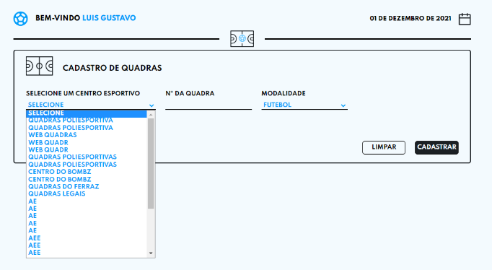
Id3 | Teste Aplicação Cadastrar Quadras | Verificar se o botão modalidade da quadra esta dando para selecionar e aparecendo as modalidades cadastradas | Teste aplicação Cadastrar Quadras: verificar se o botão modalidade esta selecionando as modalidades disponiveis e cadastradas | Botão selecione uma modalidade esta mostrando as modalidas disponiveis |  | OK |  | 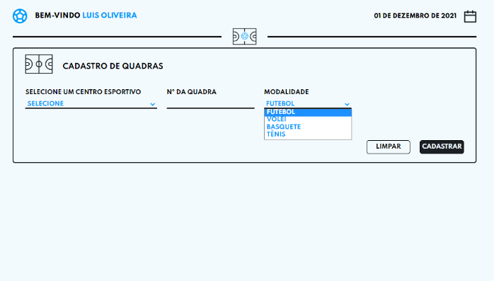
Id4 | Teste Aplicação Cadastrar Quadras | Verificar se o campo numero da quadra esta dando para escrever os caracteres | Teste aplicação Cadastrar Quadras: verificar se o campo nome quadra esta escrevendo | Campo nuemro da quadra esta escrevendo e funcionando com sucesso |  | OK |  | 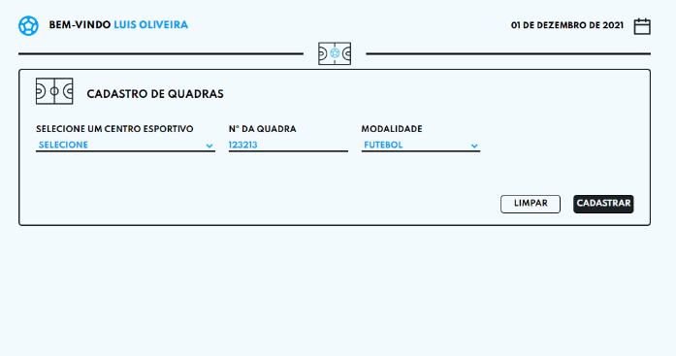
Id5 | Teste Aplicação Cadastrar Quadras | Verificar se o botão Limpar da quadra esportiva esta limpando os campos caso tenha errado | Teste aplicação Cadastrar Quadras: Verificar se o botão Limpar da quadra esta limpando os campos | Botão Limpar validado com sucesso |  | OK |  | 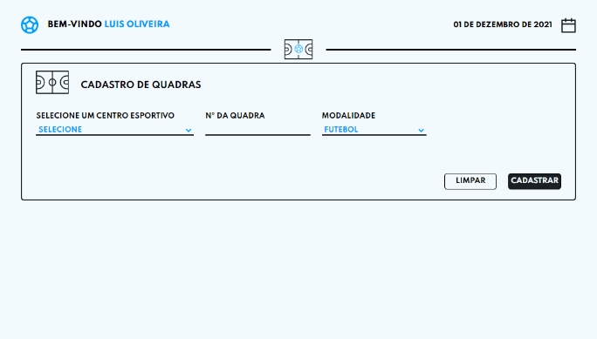
Id7 | Teste Aplicação Cadastrar Quadras | Verificar se o botão Cadastrar Quadras esta cadastrando os dados das quadras com sucesso | Teste aplicação Cadastrar Quadras: Verificar se o botão Cadastrar esta cadastrando os dados | Botão Cadastrar validado com sucesso |  | OK |  | 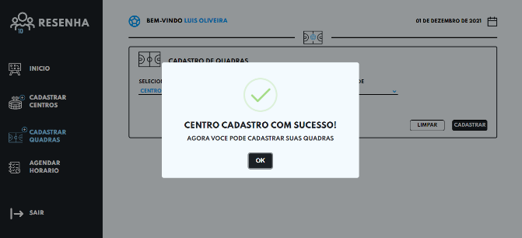

Tester: | Vinicius Oliveira
Data de homologação: | 2021-11-30

